Presentacion
ID | ValorRealIngresado | Anio | Trimestre | Mes | Forecast
1 | 100 | 2023 | Q1 | 1 | Forecast1
1 | 100 | 2023 | Q1 | 1 | Forecast2
1 | 100 | 2023 | Q1 | 1 | Forecast3
1 | 100 | 2023 | Q1 | 1 | Forecast4
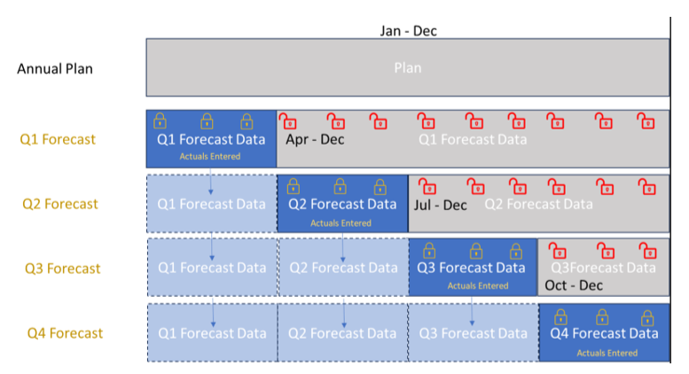
1 | 100 | 2023 | Q1 | 1 | Forecast5 | Annual Plan
2 | 120 | 2023 | Q1 | 2 | Forecast1
2 | 120 | 2023 | Q1 | 2 | Forecast2 | ValorRealIngresado
2 | 120 | 2023 | Q1 | 2 | Forecast3 |  | 2023 |  |  |  |  |  |  |  |  |  |  |  | 2024
2 | 120 | 2023 | Q1 | 2 | Forecast4 |  | Q1 |  |  | Q2 |  |  | Q3 |  |  | Q4 |  |  | Q1
2 | 120 | 2023 | Q1 | 2 | Forecast5 | Etiquetas de fila | 1 | 2 | 3 | 4 | 5 | 6 | 7 | 8 | 9 | 10 | 11 | 12 | 1 | 2 | 3 | 4 | 5 | 6
3 | 130 | 2023 | Q1 | 3 | Forecast1 | Forecast1 | 100 | 120 | 130 |  |  |  |  |  |  |  |  |  | 400 | 410 | 420
3 | 130 | 2023 | Q1 | 3 | Forecast2 | Forecast2 | 100 | 120 | 130 | 140 | 150 | 160 |  |  |  |  |  |  | 400 | 410 | 420 | 430 | 440 | 450
3 | 130 | 2023 | Q1 | 3 | Forecast3 | Forecast3 | 100 | 120 | 130 | 140 | 150 | 160 | 170 | 180 | 190 |  |  |  | 400 | 410 | 420 | 430 | 440 | 450
3 | 130 | 2023 | Q1 | 3 | Forecast4 | Forecast4 | 100 | 120 | 130 | 140 | 150 | 160 | 170 | 180 | 190 | 200 | 210 | 220 | 400 | 410 | 420 | 430 | 440 | 450
3 | 130 | 2023 | Q1 | 3 | Forecast5 | Forecast5 | 100 | 120 | 130 | 140 | 150 | 160 | 170 | 180 | 190 | 200 | 210 | 220 | 400 | 410 | 420 | 430 | 440 | 450
4 | 140 | 2023 | Q2 | 4 | Forecast2
4 | 140 | 2023 | Q2 | 4 | Forecast3
4 | 140 | 2023 | Q2 | 4 | Forecast4
4 | 140 | 2023 | Q2 | 4 | Forecast5
5 | 150 | 2023 | Q2 | 5 | Forecast2
5 | 150 | 2023 | Q2 | 5 | Forecast3
5 | 150 | 2023 | Q2 | 5 | Forecast4
5 | 150 | 2023 | Q2 | 5 | Forecast5
6 | 160 | 2023 | Q2 | 6 | Forecast2
6 | 160 | 2023 | Q2 | 6 | Forecast3
6 | 160 | 2023 | Q2 | 6 | Forecast4
6 | 160 | 2023 | Q2 | 6 | Forecast5
7 | 170 | 2023 | Q3 | 7 | Forecast3
7 | 170 | 2023 | Q3 | 7 | Forecast4
7 | 170 | 2023 | Q3 | 7 | Forecast5
8 | 180 | 2023 | Q3 | 8 | Forecast3
8 | 180 | 2023 | Q3 | 8 | Forecast4
8 | 180 | 2023 | Q3 | 8 | Forecast5
9 | 190 | 2023 | Q3 | 9 | Forecast3
9 | 190 | 2023 | Q3 | 9 | Forecast4
9 | 190 | 2023 | Q3 | 9 | Forecast5
10 | 200 | 2023 | Q4 | 10 | Forecast4
10 | 200 | 2023 | Q4 | 10 | Forecast5
11 | 210 | 2023 | Q4 | 11 | Forecast4
11 | 210 | 2023 | Q4 | 11 | Forecast5
12 | 220 | 2023 | Q4 | 12 | Forecast4
12 | 220 | 2023 | Q4 | 12 | Forecast5
13 | 400 | 2024 | Q1 | 1 | Forecast1
13 | 400 | 2024 | Q1 | 1 | Forecast2
13 | 400 | 2024 | Q1 | 1 | Forecast3
13 | 400 | 2024 | Q1 | 1 | Forecast4
13 | 400 | 2024 | Q1 | 1 | Forecast5
14 | 410 | 2024 | Q1 | 2 | Forecast1
14 | 410 | 2024 | Q1 | 2 | Forecast2
14 | 410 | 2024 | Q1 | 2 | Forecast3
14 | 410 | 2024 | Q1 | 2 | Forecast4
14 | 410 | 2024 | Q1 | 2 | Forecast5
15 | 420 | 2024 | Q1 | 3 | Forecast1
15 | 420 | 2024 | Q1 | 3 | Forecast2
15 | 420 | 2024 | Q1 | 3 | Forecast3
15 | 420 | 2024 | Q1 | 3 | Forecast4
15 | 420 | 2024 | Q1 | 3 | Forecast5
16 | 430 | 2024 | Q1 | 4 | Forecast2
16 | 430 | 2024 | Q1 | 4 | Forecast3
16 | 430 | 2024 | Q1 | 4 | Forecast4
16 | 430 | 2024 | Q1 | 4 | Forecast5
17 | 440 | 2024 | Q1 | 5 | Forecast2
17 | 440 | 2024 | Q1 | 5 | Forecast3
17 | 440 | 2024 | Q1 | 5 | Forecast4
17 | 440 | 2024 | Q1 | 5 | Forecast5
18 | 450 | 2024 | Q1 | 6 | Forecast2
18 | 450 | 2024 | Q1 | 6 | Forecast3
18 | 450 | 2024 | Q1 | 6 | Forecast4
18 | 450 | 2024 | Q1 | 6 | Forecast5

